상품제안서
8in1 USB C타입 멀티허브 | 상품코드: S42654

 |  |  |  |  |  |  | 02-713-8555 | www.synergygift.co.kr
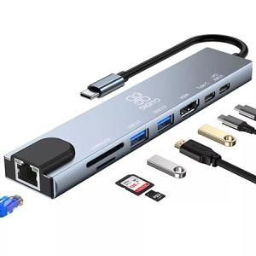

【상세/제작정보】

【인쇄/포장옵션】 | 레이저, 스티커, DTF컬러필름 / 포장지포장

【공급단가】 | 수량 | 20~ | 100~ | 300~ | 500~ | 1,000~
*VAT별도 | 단가 | 38,480원 | 37,880원 | 37,000원 | 35,520원 | 34,040원

【상품 URL】 | https://www.synergygift.co.kr:443/src/goods_detail.php?gdno=42654

